bug 1
DONE

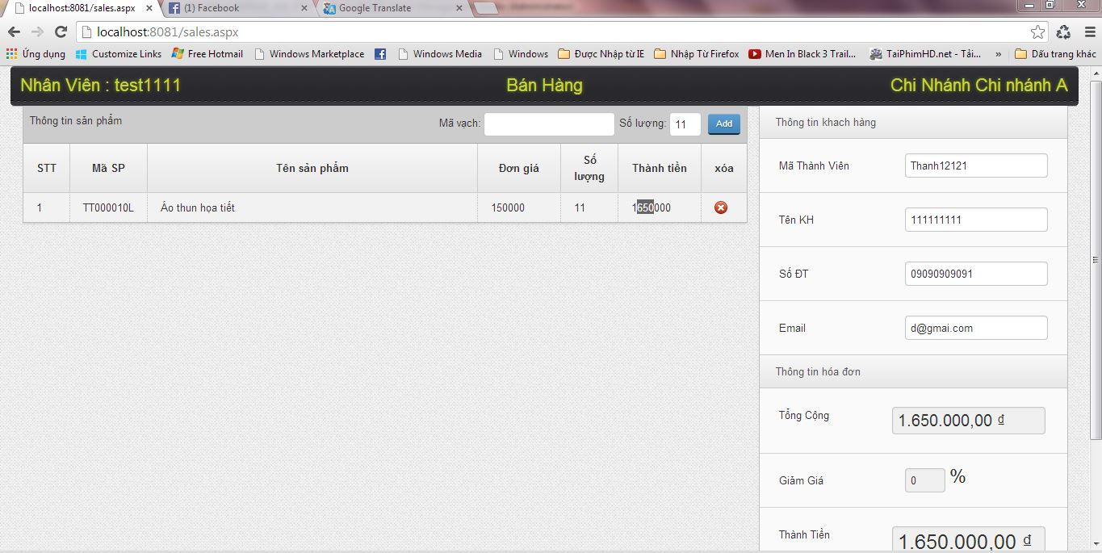

Phan [don gia] va phan [thanh tien] can the hien them dau [,] cho user de nhin , VD: 150,000

bug2
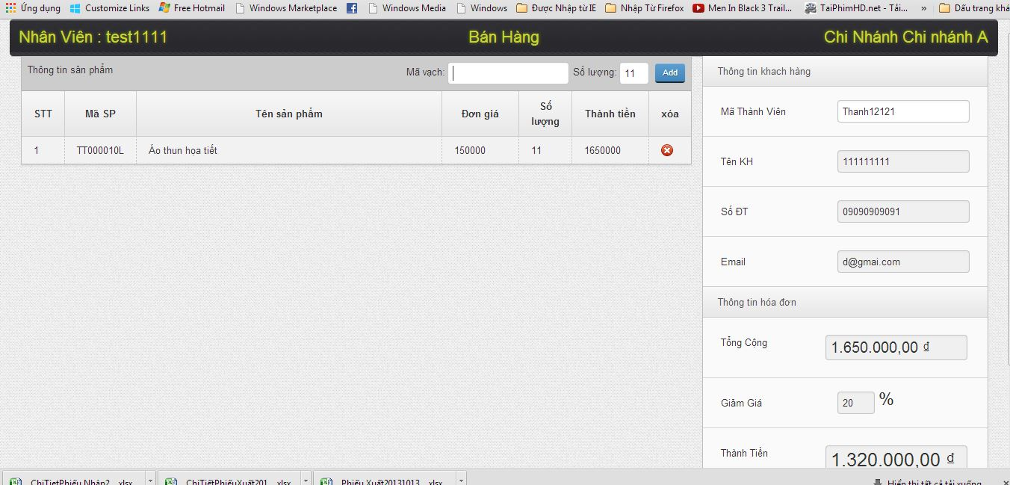
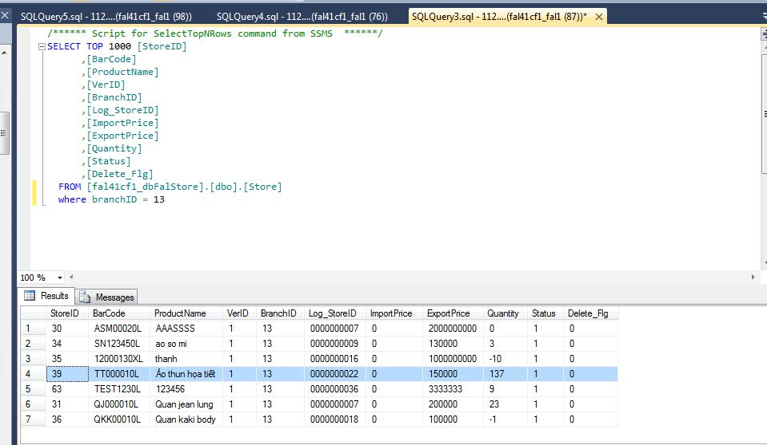
DONE

 | Step1 | Select database [Quantity ] của barcode [TT000010L] là 126

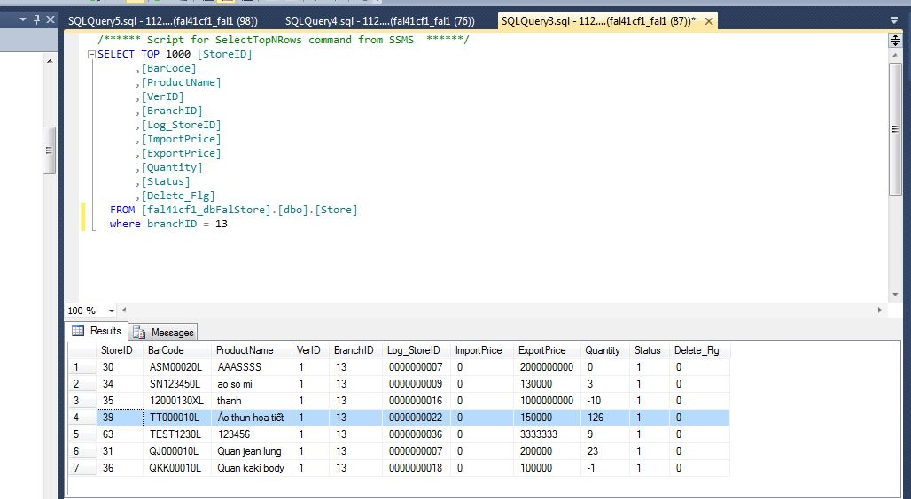

 | Step2 | khi thuc hien bán hang voi barcode TT000010L voi so luong 11 --> khi thuc hien bán hàng thành công nhung trong database database [Quantity ] của barcode [TT000010L] là 137
 |  | Nhớ check lai luon cả trường hop update bill xem + or - dung k

bug3
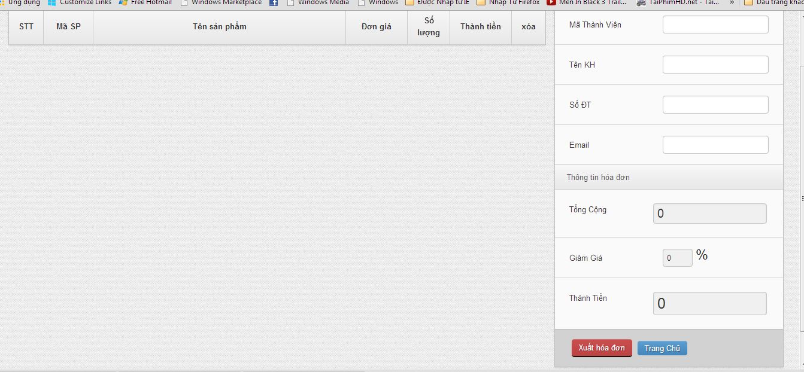
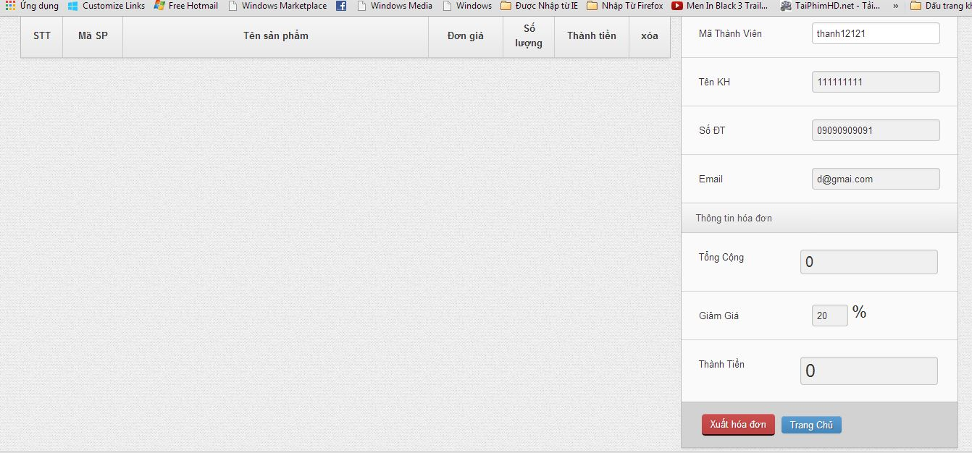
DONE
 | Noi dung bug : show sai thong thin discount của mã thành viên : thanh12121

bug4
DONE

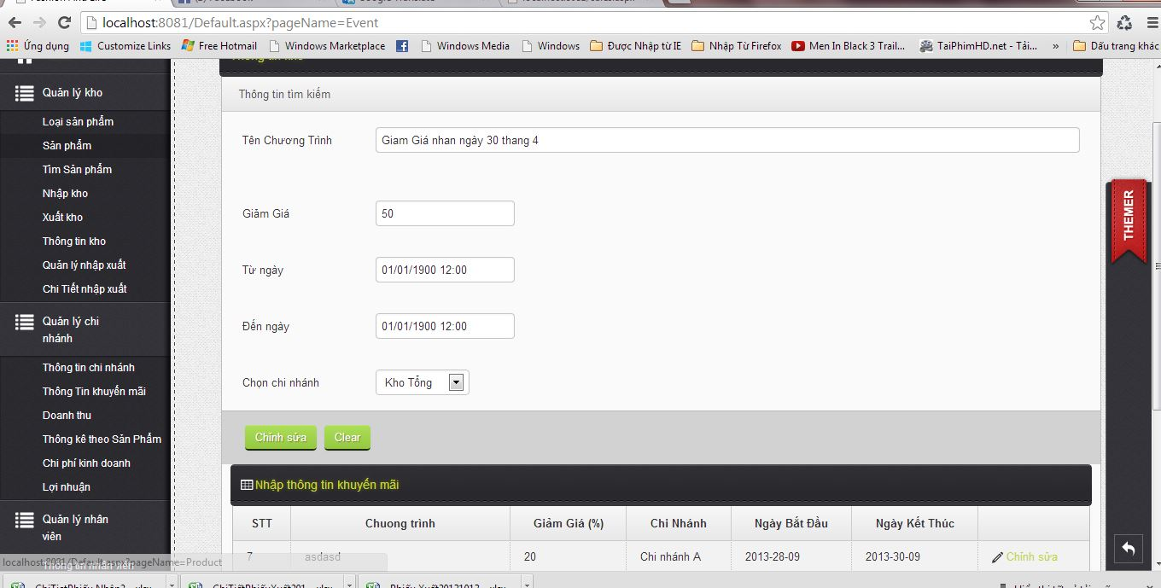

Chua validate :
1: ten chuong trinh not null
2: giam gia not null . va khong duoc input ky tu
3: tu ngay not null
4: den ngay not null

bug5
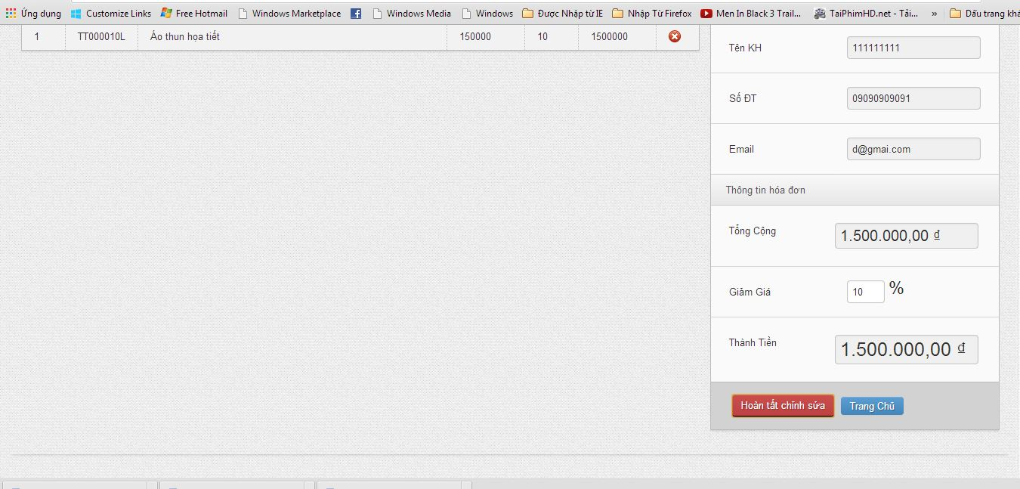
DONE

 | Khi login voi user quan ly chi nhanh (3)thì duoc input discount , bug : khi input discount 10% thì [thành tiền ] ko thay doi theo

bug6
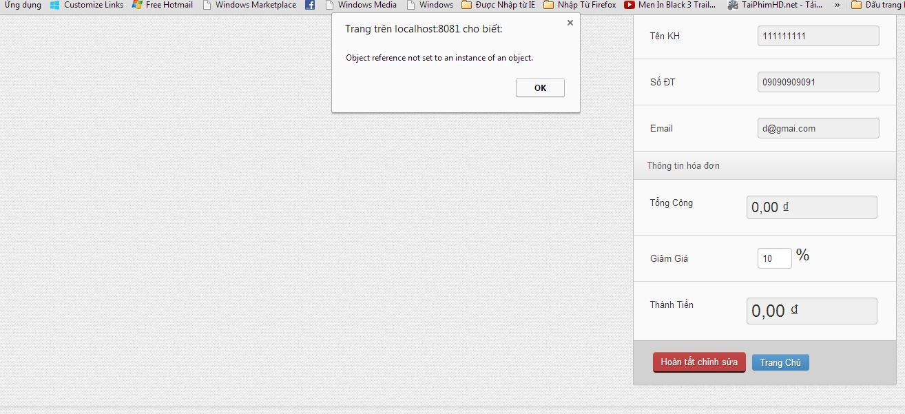
DONE
 | Show thong bao nhu the này thì user se khong hieu j het

